상품제안서
SM 2단자동/3단수동 레드바이어스 1P + 160g 면사타올 2P세트 | 상품코드: S24930

 |  |  |  |  |  |  | 02-713-8555 | www.synergygift.co.kr
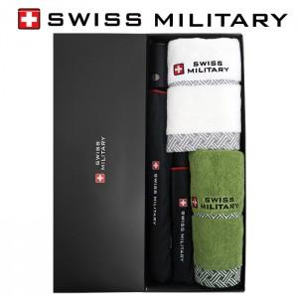

【상세/제작정보】

【인쇄/포장옵션】 | 실크, 원단1도인쇄 / 포장지포장

【공급단가】 | 수량 | 30~ | 100~ | 300~ | 500~ | 1,000~
*VAT별도 | 단가 | 26,260원 | 24,840원 | 23,630원 | 23,020원 | 22,620원

【상품 URL】 | https://www.synergygift.co.kr:443/src/goods_detail.php?gdno=24930

